gegevens bulktanks Erasmus MC
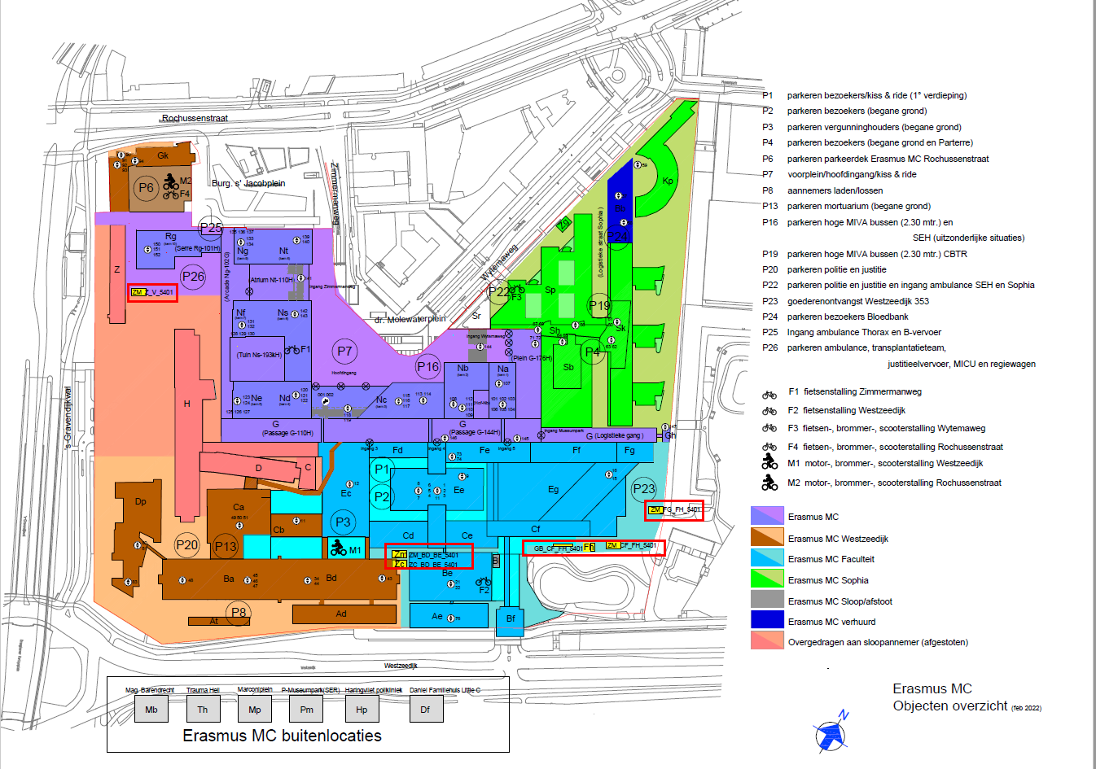
Constellatie installaties t.b.v. opslag en distributie van bulkgassen | omschrijving | locatie | Bordesnummer | extern nummer | opmerking | volume tank in liters INDICATIEF voor de situatie op het moment van start implementatie
tank 1 | Zuurstof, medisch | Terrein P26 naast gebouw Rg | ZM_Z_SV__5401 | nnb | noodbron | 12,000
tank 2 | Zuurstof tank technisch t.b.v. Pharmafilter | Terrein P26 naast gebouw Rg | ZM_Z_SV__5401 | N2-1295 |  | 9,600
tank 3 | Stikstof tank | Terrein tussen gebouw Bd en Be | ZM_BD_BE_5401 | N2-0007 |  | 6,320
tank 4 | Stikstof tank | Terrein tussen gebouw Bd en Be | ZM_BD_BE_5401 | N2-0006 |  | 20,356
tank 5 | Stikstof tank tbv gasvormig stikstof | Terrein P23 tussen gebouw Cf en Fh | ZM_CF_FH_5401 | N2-0027 |  | 6,385
tank 6 | Stikstof tank tbv Cryo | Terrein P23 tussen gebouw Cf en Fh | ZM_CF_FH_5401 | N2-0031 |  | 20,357
tank 7 | Zuurstof tank medisch | Terrein P23 tussen gebouw Fg en Fh | ZM_FG_FH_5401 | nnb | hoofdbron | 32,000
tank 8 | Zuurstof tank medisch | Terrein P23 tussen gebouw Fg en Fh | ZM_FG_FH_5401 | N2-0030 | reserve bron | 6,504
tank 9 | Koolzuur tank technisch | Terrein P23 tussen gebouw Fg en Fh | ZM_FG_FH_5401 | N2-0028 |  | 3,200
tank 10 | Koolzuur tank medisch | Terrein P23 tussen gebouw Fg en Fh | ZM_FG_FH_5401 | N2-1294 |  | 6,000

Op onderstaande plattegrond van het Erasmus MC zijn de bordessen van de tanks met een rood kader aangegeven

